114 下水道処理人口普及率
114 下水道処理人口普及率

 | 時点 2024(R6)年度末（毎年）
 | 単位 ％ |  |  |  |  |  |  |  | 偏差値 |  | 53.6
順位 |  | 都道府県名 |  | 数 値 |  |  | 順位 | 都道府県名 |  | 数 値

 |  | 0 | 全 国 |  | 81.8 | 0.0 | 24 | 0 | 熊 本 |  | 71.5
1 |  | 0 | 東 京 |  | 99.7 | 0.0 | 25 | 0 | 岡 山 |  | 70.9
2 |  | 0 | 神奈川 |  | 97.2 | 0.0 | 26 | 0 | 栃 木 |  | 70.4
3 |  | 0 | 大 阪 |  | 97.0 | 0.0 | 27 | 0 | 山 梨 |  | 70.2
4 |  | 0 | 京 都 |  | 95.8 | 0.0 | 27 | 0 | 山 口 |  | 70.2
5 |  | 0 | 兵 庫 |  | 94.4 | 0.0 | 29 | 0 | 秋 田 |  | 69.6
6 |  | 0 | 滋 賀 |  | 93.4 | 0.0 | 30 | 0 | 静 岡 |  | 66.4
7 |  | 0 | 北海道 |  | 92.1 | 0.0 | 31 | 0 | 茨 城 |  | 66.0
8 |  | 0 | 富 山 |  | 87.9 | 0.0 | 32 | 0 | 佐 賀 |  | 65.1
9 |  | 0 | 石 川 |  | 86.1 | 0.0 | 32 | 0 | 長 崎 |  | 65.1
10 |  | 0 | 長 野 |  | 86.0 | 0.0 | 34 | 0 | 岩 手 |  | 64.3
11 |  | 0 | 福 岡 |  | 84.7 | 0.0 | 35 | 0 | 青 森 |  | 64.2
12 |  | 0 | 宮 城 |  | 84.2 | 0.0 | 36 | 0 | 宮 崎 |  | 62.2
13 |  | 0 | 埼 玉 |  | 84.0 | 0.0 | 37 | 0 | 三 重 |  | 61.9
13 |  | 0 | 福 井 |  | 84.0 | 0.0 | 38 | 0 | 愛 媛 |  | 60.6
15 |  | 0 | 奈 良 |  | 83.8 | 0.0 | 39 | 0 | 群 馬 |  | 57.2
16 |  | 0 | 愛 知 |  | 82.1 | 0.0 | 40 | 0 | 大 分 |  | 56.8
17 |  | 0 | 山 形 |  | 79.7 | 0.0 | 41 | 0 | 島 根 |  | 53.8
18 |  | 0 | 新 潟 |  | 78.9 | 0.0 | 42 | 0 | 香 川 |  | 47.4
19 |  | 0 | 岐 阜 |  | 78.6 | 0.0 | 43 | 0 | 鹿児島 |  | 44.0
20 |  | ◎ | 千 葉 |  | 78.1 | 0.0 | 44 | 0 | 高 知 |  | 43.1
21 |  | 0 | 広 島 |  | 77.9 | 0.0 | 45 | 0 | 和歌山 |  | 30.8
22 |  | 0 | 鳥 取 |  | 75.2 | 0.0 | 46 | 0 | 徳 島 |  | 19.6
下水道処理人口普及率
北海道 | 92.1
青 森 | 64.2
岩 手 | 64.3
宮 城 | 84.2
秋 田 | 69.6
山 形 | 79.7
福 島 | 56.5
茨 城 | 66
栃 木 | 70.4
群 馬 | 57.2
埼 玉 | 84
千 葉 | 78.1
東 京 | 99.7
神奈川 | 97.2
新 潟 | 78.9
富 山 | 87.9
石 川 | 86.1
福 井 | 84
山 梨 | 70.2
長 野 | 86
岐 阜 | 78.6
静 岡 | 66.4
愛 知 | 82.1
三 重 | 61.9
滋 賀 | 93.4
京 都 | 95.8
大 阪 | 97
兵 庫 | 94.4
奈 良 | 83.8
和歌山 | 30.8
鳥 取 | 75.2
島 根 | 53.8
岡 山 | 70.9
広 島 | 77.9
山 口 | 70.2
徳 島 | 19.6
香 川 | 47.4
愛 媛 | 60.6
高 知 | 43.1
福 岡 | 84.7
佐 賀 | 65.1
長 崎 | 65.1
熊 本 | 71.5
大 分 | 56.8
宮 崎 | 62.2
鹿児島 | 44
沖 縄 | 72.3
23 |  | 0 | 沖 縄 |  | 72.3 | 0.0 | - | 0 | 福 島 |  | 56.5

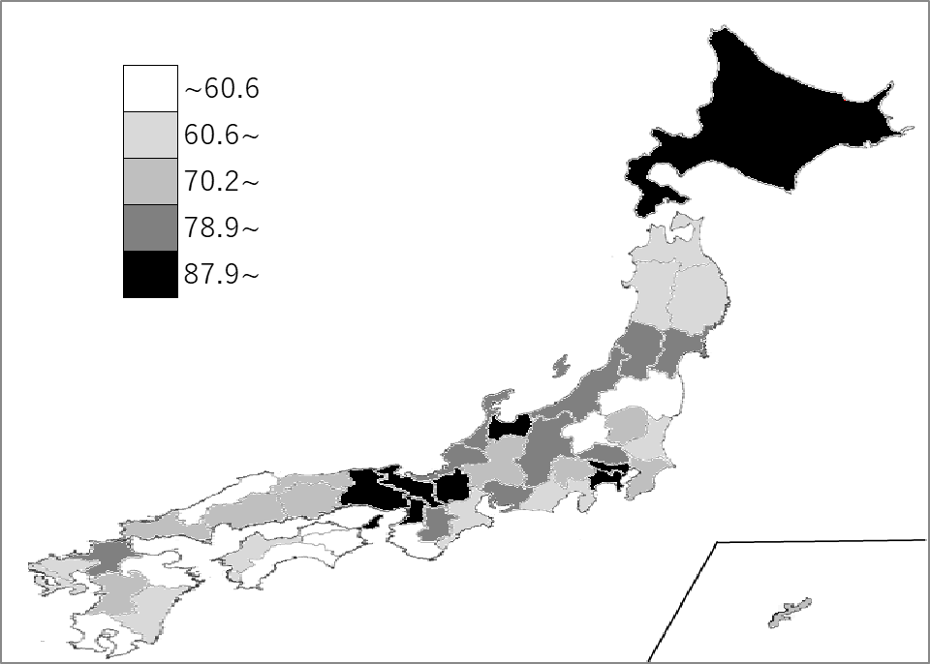
千葉県の推移
令和2年度末 | 76.1 | 21
令和3年度末 | 76.6 | 21
令和4年度末 | 77.1 | 21
令和5年度末 | 77.6 | 20
令和6年度末 | 78.1 | 20

《備 考》 ・資料出所 国土交通省「下水道の普及状況」 ・算出方法 総人口に対する下水道を利用できる人口の割合 注）福島県の数値は、東日本大震災の影響により調査不能な町（大熊町、双葉町）を除いた値 です。そのため、全国順位は掲載していません。また、全国値は参考値です。

